상품제안서
에코라이프 고급 메모리 폼 휴식 수면안대 | 상품코드: F24110

 |  |  |  |  |  |  | 02-412-0044 | www.easy1.co.kr
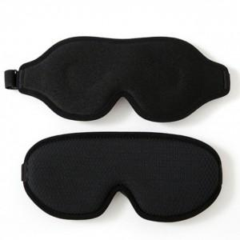

【상세/제작정보】 | 숙면과 건강을 위한 메모리폼

【인쇄/포장옵션】 | / 포장불가능

【공급단가】 | 수량 | 100~ | 300~ | 500~ | 1,000~ | 3,000~
*VAT별도 | 단가 | 8,250원 | 8,110원 | 7,920원 | 7,720원 | 7,590원

【상품 URL】 | http://www.easy1.co.kr/src/goods_detail.php?gdno=24110

